网单纸箱UPC贴纸
合同号： | UX250206005 |  |  | 定约日期： | 2025-05-16
 |  |  |  | 乙方（卖方）： | 上海汭珩包装科技有限公司
 |  |  |  | 地址： | 上海市金山区枫泾镇环东一路65弄11号（枫泾经济小区）
 |  |  |  | 联系人： | 徐军芳
 |  |  |  | 电话： | 17317154088
 |  |  |  | 传真：

买卖双方根据下列条款定立本合同
辅料名称 | 颜色/图片 | 尺码 | 大货订购数（张） | 含税单价（元/张） | 税率（%） | 税额（元） | 金额（元） | 价税合计（元）
纸箱UPC贴纸 网单PO#144778 | 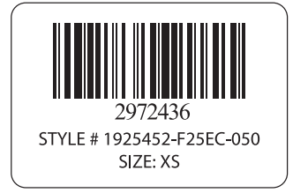 PO 144778 / 浅麻灰 | XS | 40
纸箱UPC贴纸 网单PO#144778 | 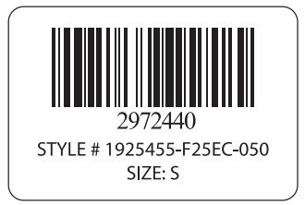 PO 144778 / 浅麻灰 | S | 50
纸箱UPC贴纸 网单PO#144778 | 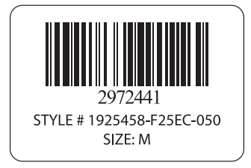 PO 144778 / 浅麻灰 | M | 50
纸箱UPC贴纸 网单PO#144778 | 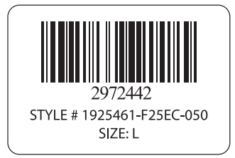 PO 144778 / 浅麻灰 | L | 40
纸箱UPC贴纸 网单PO#144778 | 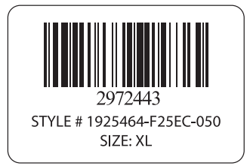 PO 144778 / 浅麻灰 | XL | 30
纸箱UPC贴纸 网单PO#144778 | 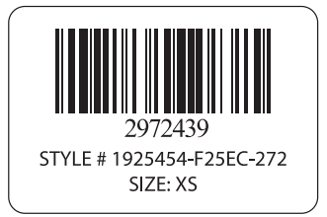 PO 144778 / 暖棕灰 | XS | 40
纸箱UPC贴纸 网单PO#144778 | 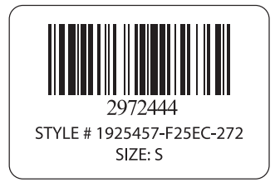 PO 144778 / 暖棕灰 | S | 50
纸箱UPC贴纸 网单PO#144778 | 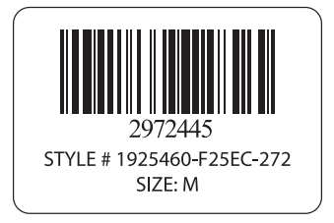 PO 144778 / 暖棕灰 | M | 50
纸箱UPC贴纸 网单PO#144778 | 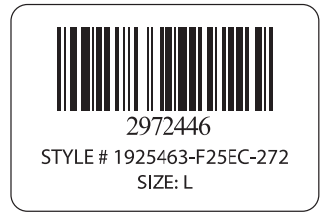 PO 144778 / 暖棕灰 | L | 40
纸箱UPC贴纸 网单PO#144778 | 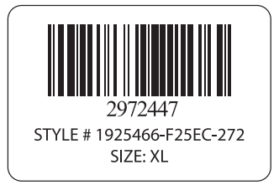 PO 144778 / 暖棕灰 | XL | 30
 |  |  | 420
大货交期：
交货地点： | 送到甲方指定地点。

Sheet2
 | 尺码 | 纸箱数 | 含备次 | 订购数
浅麻灰 | xs | 25 | 26 | 40
 | s | 32 | 33 | 50
 | m | 31 | 32 | 50
 | l | 22 | 23 | 40
 | xl | 14 | 14 | 30
暖棕灰 | xs | 25 | 26 | 40
 | s | 32 | 33 | 50
 | m | 31 | 32 | 50
 | l | 22 | 23 | 40
 | xl | 14 | 14 | 30

